Hoja1
 |  |  |  | Equivalencias
 |  |  |  | 1 | PT | 1024 | TB
 |  |  |  | 1 | TB | 1024 | GB
 |  |  |  | 1 | GB | 1024 | MB
 |  |  |  | 1 | MB | 1024 | KB
 |  |  |  | 1 | KB | 1024 | BYTES
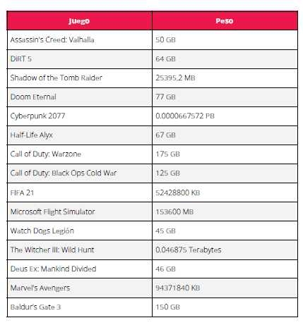
 |  |  |  | 1 | BYTE | 8 | BITS

Juego | Peso |  | Peso TB |  |  |  |  | Factor de conversión
Assassin's Creed: Valhalla | 50 | GB | 0.048828125 | TB |  |  |  | Regla de tres simple
DiRT 5 | 64 | GB | 0.0625 | TB
Shadow of the Tomb Raider | 25395.2 | MB | 0.02421875 | TB
Doom Eternal | 77 | GB | 0.0751953125 | TB
Cyberpunk 2077 | 6.67572E-05 | PB | 0.0683593728 | TB
Half-Life Alyx | 67 | GB | 0.0654296875 | TB
Call of Duty: Warzone | 175 | GB | 0.1708984375 | TB
Call of Duty: Black Ops Cold War | 125 | GB | 0.1220703125 | TB
FIFA 21 | 52428800 | KB | 0.048828125 | TB
Microsoft Flight Simulator | 153600 | MB | 0.146484375 | TB
Watch Dogs Legión | 45 | GB | 0.0439453125 | TB
The Witcher III: Wild Hunt | 0.046875 | Terabytes | 0.046875 | TB
Deus Ex: Mankind Divided | 46 | GB | 0.044921875 | TB
Marvel's Avengers | 94371840 | KB | 0.087890625 | TB
Baldur's Gate 3 | 150 | GB | 0.146484375 | TB

 | PESO TB | ACUMULADO |  | LÍMITE | 1 | TB
Shadow of the Tomb Raider | 0.02421875 | 0.02421875
Watch Dogs Legión | 0.0439453125 | 0.0681640625
Deus Ex: Mankind Divided | 0.044921875 | 0.1130859375
The Witcher III: Wild Hunt | 0.046875 | 0.1599609375
Assassin's Creed: Valhalla | 0.048828125 | 0.2087890625
FIFA 21 | 0.048828125 | 0.2576171875
DiRT 5 | 0.0625 | 0.3201171875
Half-Life Alyx | 0.0654296875 | 0.385546875
Cyberpunk 2077 | 0.0683593728 | 0.4539062478
Doom Eternal | 0.0751953125 | 0.5291015603
Marvel's Avengers | 0.087890625 | 0.6169921853
Call of Duty: Black Ops Cold War | 0.1220703125 | 0.7390624978
Microsoft Flight Simulator | 0.146484375 | 0.8855468728 | PUEDE INGRESAR 13 JUEGOS SEÑALADOS EN PÚRPURA
Baldur's Gate 3 | 0.146484375 | 1.0320312478
Call of Duty: Warzone | 0.1708984375 | 1.2029296853

